使い方
このファイルは、各学校の体力・運動能力調査のデータから、「全国平均値、宮城県平均値との比較をしたレーダーチャート」を作成します。県教委に報告をするファイルを使用しますので、新たにデータを入力する必要はありません。
このファイルの使い方

１ 入力した報告用ファイル（令和３年度体力・運動能力調査報告【様式１－①】を準備して下さい。

２ データ貼付シートに、学校のデータを貼り付けて下さい。

 | 枠の部分に、データをすべて貼り付けて下さい。

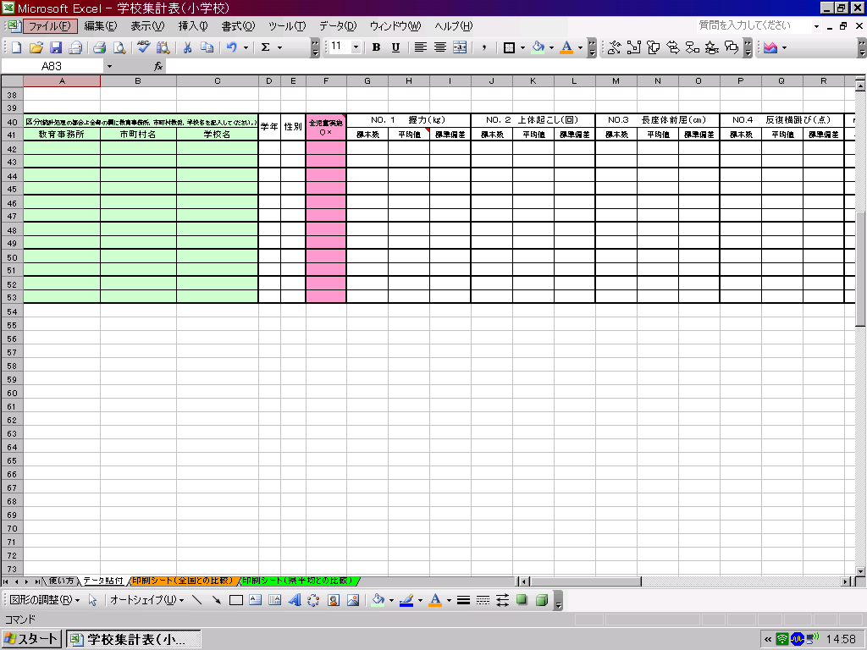

データ貼付シートへ

３ 印刷シートを確認して、必要なシートを印刷して下さい。

印刷シート（全国との比較）へ
印刷シート（県平均）との比較）へ

印刷シート（前年度との比較）
体 力 ・ 運 動 能 力 調 査 結 果 （小学校）全国との比較
 | 教育事務所
下のグラフは、各測定種目の令和４年度と５年度の結果を経年で比較できるようにしています。令和５年度の１年生は前年度のデータがないため除外し、令和５年度の２年生から６年生まで結果の昨年度との比較となります。

 |  | 令和４年度 | 令和５年度
１年生男子
握力 | 50 | 6.6
上体起こし | 50 | 26.3
長座体前屈 | 50 | 9.3
反復横とび | 50 | -5.9
20mｼｬﾄﾙﾗﾝ | 50 | 29.7
５０ｍ走 | 50 | 164.4
立ち幅とび | 50 | -14.2
ｿﾌﾄﾎﾞｰﾙ投げ | 50 | 24.1
２年生男子
握力 | 50 | 6.0
上体起こし | 50 | 25.1
長座体前屈 | 50 | 8.1
反復横とび | 50 | -4.3
20mｼｬﾄﾙﾗﾝ | 50 | 29.6
５０ｍ走 | 50 | 171.3
立ち幅とび | 50 | -22.5
ｿﾌﾄﾎﾞｰﾙ投げ | 50 | 24.0

１年生女子
握力 | 50 | 6.4
上体起こし | 50 | 26.9
長座体前屈 | 50 | 6.3
反復横とび | 50 | -11.6
20mｼｬﾄﾙﾗﾝ | 50 | 24.9
５０ｍ走 | 50 | 167.7
立ち幅とび | 50 | -15.3
ｿﾌﾄﾎﾞｰﾙ投げ | 50 | 20.2
２年生女子
握力 | 50 | 6.7
上体起こし | 50 | 24.3
長座体前屈 | 50 | 1.3
反復横とび | 50 | -2.7
20mｼｬﾄﾙﾗﾝ | 50 | 26.6
５０ｍ走 | 50 | 179.6
立ち幅とび | 50 | -18.4
ｿﾌﾄﾎﾞｰﾙ投げ | 50 | 18.5

２年生男子
握力 | 50 | 6.0
上体起こし | 50 | 25.1
長座体前屈 | 50 | 8.1
反復横とび | 50 | -4.3
20mｼｬﾄﾙﾗﾝ | 50 | 29.6
５０ｍ走 | 50 | 171.3
立ち幅とび | 50 | -22.5
ｿﾌﾄﾎﾞｰﾙ投げ | 50 | 24.0
３年生男子
握力 | 50 | 4.5
上体起こし | 50 | 22.1
長座体前屈 | 50 | 6.9
反復横とび | 50 | 3.0
20mｼｬﾄﾙﾗﾝ | 50 | 28.4
５０ｍ走 | 50 | 171.3
立ち幅とび | 50 | -22.3
ｿﾌﾄﾎﾞｰﾙ投げ | 50 | 24.5

２年生女子
握力 | 50 | 6.7
上体起こし | 50 | 24.3
長座体前屈 | 50 | 1.3
反復横とび | 50 | -2.7
20mｼｬﾄﾙﾗﾝ | 50 | 26.6
５０ｍ走 | 50 | 179.6
立ち幅とび | 50 | -18.4
ｿﾌﾄﾎﾞｰﾙ投げ | 50 | 18.5
３年生女子
握力 | 50 | 5.2
上体起こし | 50 | 16.7
長座体前屈 | 50 | 4.4
反復横とび | 50 | 2.7
20mｼｬﾄﾙﾗﾝ | 50 | 27.7
５０ｍ走 | 50 | 170.0
立ち幅とび | 50 | -22.6
ｿﾌﾄﾎﾞｰﾙ投げ | 50 | 19.0

３年生男子
握力 | 50 | 4.5
上体起こし | 50 | 22.1
長座体前屈 | 50 | 6.9
反復横とび | 50 | 3.0
20mｼｬﾄﾙﾗﾝ | 50 | 28.4
５０ｍ走 | 50 | 171.3
立ち幅とび | 50 | -22.3
ｿﾌﾄﾎﾞｰﾙ投げ | 50 | 24.5
４年生男子
握力 | 50 | 4.0
上体起こし | 50 | 17.3
長座体前屈 | 50 | 8.3
反復横とび | 50 | -2.4
20mｼｬﾄﾙﾗﾝ | 50 | 27.1
５０ｍ走 | 50 | 174.5
立ち幅とび | 50 | -25.9
ｿﾌﾄﾎﾞｰﾙ投げ | 50 | 22.4

３年生女子
握力 | 50 | 5.2
上体起こし | 50 | 16.7
長座体前屈 | 50 | 4.4
反復横とび | 50 | 2.7
20mｼｬﾄﾙﾗﾝ | 50 | 27.7
５０ｍ走 | 50 | 170.0
立ち幅とび | 50 | -22.6
ｿﾌﾄﾎﾞｰﾙ投げ | 50 | 19.0
４年生女子
握力 | 50 | 6.1
上体起こし | 50 | 14.6
長座体前屈 | 50 | 3.4
反復横とび | 50 | -2.6
20mｼｬﾄﾙﾗﾝ | 50 | 27.8
５０ｍ走 | 50 | 178.7
立ち幅とび | 50 | -25.2
ｿﾌﾄﾎﾞｰﾙ投げ | 50 | 18.5

４年生男子
握力 | 50 | 4.0
上体起こし | 50 | 17.3
長座体前屈 | 50 | 8.3
反復横とび | 50 | -2.4
20mｼｬﾄﾙﾗﾝ | 50 | 27.1
５０ｍ走 | 50 | 174.5
立ち幅とび | 50 | -25.9
ｿﾌﾄﾎﾞｰﾙ投げ | 50 | 22.4
５年生男子
握力 | 50 | 4.4
上体起こし | 50 | 11.9
長座体前屈 | 50 | 8.4
反復横とび | 50 | -11.9
20mｼｬﾄﾙﾗﾝ | 50 | 25.5
５０ｍ走 | 50 | 170.0
立ち幅とび | 50 | -26.3
ｿﾌﾄﾎﾞｰﾙ投げ | 50 | 22.8

４年生女子
握力 | 50 | 6.1
上体起こし | 50 | 14.6
長座体前屈 | 50 | 3.4
反復横とび | 50 | -2.6
20mｼｬﾄﾙﾗﾝ | 50 | 27.8
５０ｍ走 | 50 | 178.7
立ち幅とび | 50 | -25.2
ｿﾌﾄﾎﾞｰﾙ投げ | 50 | 18.5
５年生女子
握力 | 50 | 5.7
上体起こし | 50 | 12.0
長座体前屈 | 50 | 4.2
反復横とび | 50 | -9.4
20mｼｬﾄﾙﾗﾝ | 50 | 25.2
５０ｍ走 | 50 | 174.9
立ち幅とび | 50 | -23.1
ｿﾌﾄﾎﾞｰﾙ投げ | 50 | 19.6

５年生男子
握力 | 50 | 4.4
上体起こし | 50 | 11.9
長座体前屈 | 50 | 8.4
反復横とび | 50 | -11.9
20mｼｬﾄﾙﾗﾝ | 50 | 25.5
５０ｍ走 | 50 | 170.0
立ち幅とび | 50 | -26.3
ｿﾌﾄﾎﾞｰﾙ投げ | 50 | 22.8
６年生男子
握力 | 50 | 6.5
上体起こし | 50 | 9.2
長座体前屈 | 50 | 7.3
反復横とび | 50 | -17.9
20mｼｬﾄﾙﾗﾝ | 50 | 23.3
５０ｍ走 | 50 | 164.8
立ち幅とび | 50 | -23.2
ｿﾌﾄﾎﾞｰﾙ投げ | 50 | 22.9

５年生女子
握力 | 50 | 5.7
上体起こし | 50 | 12.0
長座体前屈 | 50 | 4.2
反復横とび | 50 | -9.4
20mｼｬﾄﾙﾗﾝ | 50 | 25.2
５０ｍ走 | 50 | 174.9
立ち幅とび | 50 | -23.1
ｿﾌﾄﾎﾞｰﾙ投げ | 50 | 19.6
６年生女子
握力 | 50 | 3.2
上体起こし | 50 | 9.0
長座体前屈 | 50 | 3.8
反復横とび | 50 | -19.6
20mｼｬﾄﾙﾗﾝ | 50 | 23.8
５０ｍ走 | 50 | 177.2
立ち幅とび | 50 | -24.6
ｿﾌﾄﾎﾞｰﾙ投げ | 50 | 20.2

上のグラフは、どちらの年も各測定種目の令和４年度全国平均値を「５０」とした時の、Tスコアを表しています。
５０を上回っていると全国平均値より優れている、５０を下回っていると全国平均値より劣っていることを表しています。

